TV-L ab Nov 2024
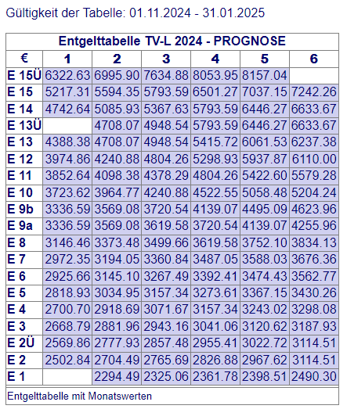
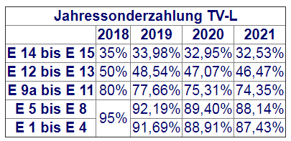
Tarifvertrag | Entgelt-Gruppe (s. Zeile in Tabelle) | Stufe (s. Spalte in Tabelle) | Entgelt gem. gültiger Tabelle € (Werte s. u.) | AG-Auslage % | AG-Auslage € | Stellenanteil % | Zwischen-summe | Jahressonder-zahlung % (s. Tabelle unten) | Jahressonder-zahlung € | Anzahl Monate im Projekt p.a. | Personen-monate / VK p.a. | Summe € | Jahre | Summe €
TV-L | E13 | 2 | 4,708.07 € | 28.00% | 1,318.26 € | 100% | 6,026.33 € | 46.47% | 233.37 € | 12 | 12 | 75,116.39 € |  | - €
TV-L | E13 | 3 | 4,948.54 € | 28.00% | 1,385.59 € | 100% | 6,334.13 € | 46.47% | 245.29 € | 12 | 12 | 78,953.05 € |  | - €
TV-L | E14 | 2 | 5,085.93 € | 28.00% | 1,424.06 € | 100% | 6,509.99 € | 32.56% | 176.64 € | 12 | 12 | 80,239.54 € |  | - €
TV-L
TV-L
TV-L
TV-L
TV-L
TV-L
TV-L
TV-L

TV-Ä
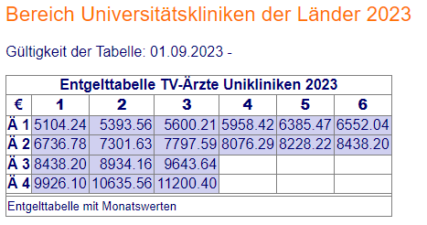
Tarifvertrag | Entgelt-Gruppe (Zeile der Tabelle) | Stufe (Spalte der Tabelle) | Entgelt gem. gültiger Tabelle € (Werte s. unten) | AG-Auslage % | AG-Auslage € | Stellenanteil % | Zwischen-summe monatlich | Anzahl Monate im Projekt p.a. | Personen-monate / VK p.a. | Summe €/ Jahr | Jahre | Summe € mehrere Jahre
TV-Ä | Ä1 | 2 | 5,393.56 € | 28.00% | 1,510.20 € | 75% | 5,177.82 € | 12 | 9 | 62,133.81 € |  | - €
TV-Ä | Ä2 | 2 | 7,301.63 € | 28.00% | 2,044.46 € | 50% | 4,673.04 € | 12 | 6 | 56,076.52 € |  | - €
TV-Ä | Ä3 | 2 | 8,934.16 € | 28.00% | 2,501.56 € | 50% | 5,717.86 € | 12 | 12 | 68,614.35 € |  | - €
 |  |  |  |  |  |  |  |  |  |  |  | - €
 |  |  |  |  |  |  |  |  |  |  |  | - €
 |  |  |  |  |  |  |  |  |  |  |  | - €
 |  |  |  |  |  |  |  |  |  |  |  | - €
 |  |  |  |  |  |  |  |  |  |  |  | - €
 |  |  |  |  |  |  |  |  |  |  |  | - €
 |  |  |  |  |  |  |  |  |  |  |  | - €

